报价清单
广东省生殖科学研究所（广东省生殖医院）超声科家具报价清单
序号 | 名称 | 图片 | 规格(W*D*H) | 材料说明 | 颜色 | 数量 | 单位 | 单价 | 总价/元
护士站、走廊、候诊间
1 | 导诊台 |  | 1600*700*1000mm | 1、基材：采用E1级中纤板，符合GB/T4987-2015、GB/T 18580-2017《室内装饰装修材料 人造板及其制品中甲醛释放限量》标准。甲醛释放量符合国家限量标准值。 2、油漆：采用环保油漆，符合或优于GB 18581-2020《木器涂料中有害物质限量》的标准；钢琴烤漆工艺，产品流平性好、透明度高、耐磨性好、色泽柔和，无颗粒、气泡、渣点，颜色均匀。 3、(配主机架、活动柜、键盘架） |  | 1 | 张
2 | 候诊椅 | 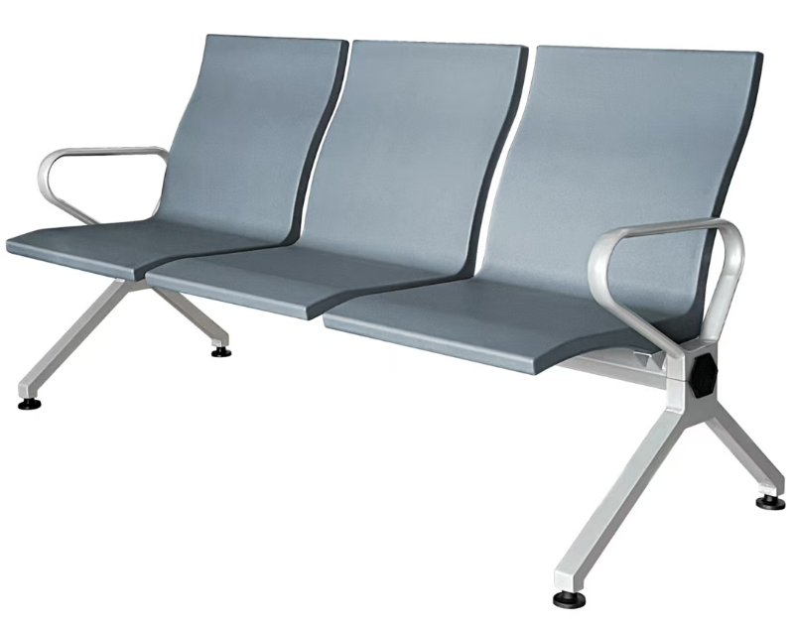 | 三人位1780*650*820mm | （1）椅面：采用聚合物多元醇制备自结皮聚氨酯（PU）材质，座椅全PU包裹的结构，整张椅面采用一体式设计，清洁方便，无需专用清洁剂，安装简单牢固，PU有多种椅面颜色可换。 （2）横梁：采用厚度1.5MM、形状为70*70MM六边形的优质冷轧钢管拉伸成型外表喷涂，安装简单且结实稳固，不易断裂，横梁上焊接连接椅面的卡扣。 （3）扶手脚：采用优质铝合金压铸成型，扶手设计为全封闭式结构，表面喷涂处理； （4）椅面支撑架采用厚度≥4.5mm的优质钢板折弯成型并固定在承重横梁上，加强稳固，表面喷涂处理。 |  | 7 | 张
3 | 候诊椅 |  | 两人位1180*650*820mm | （1）椅面：采用聚合物多元醇制备自结皮聚氨酯（PU）材质，座椅全PU包裹的结构，整张椅面采用一体式设计，清洁方便，无需专用清洁剂，安装简单牢固，PU有多种椅面颜色可换。 （2）横梁：采用厚度1.5MM、形状为70*70MM六边形的优质冷轧钢管拉伸成型外表喷涂，安装简单且结实稳固，不易断裂，横梁上焊接连接椅面的卡扣。 （3）扶手脚：采用优质铝合金压铸成型，扶手设计为全封闭式结构，表面喷涂处理； （4）椅面支撑架采用厚度≥4.5mm的优质钢板折弯成型并固定在承重横梁上，加强稳固，表面喷涂处理。 |  | 2 | 张
主任办公室、办公室
1 | 主任办公桌 | 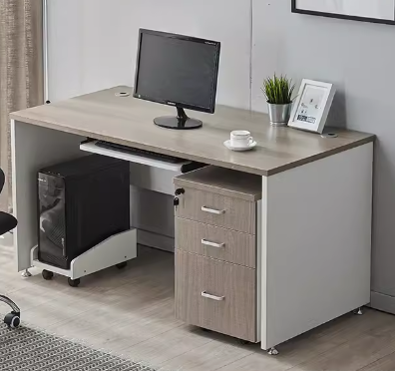 | 1400*700*750 | （1）采用三聚氰胺浸渍胶膜纸双饰面，符合LY/T1831-2009 《人造板饰面专用装饰纸》标准要求。面板、侧板厚25mm，其余厚15mm，(配主机架、活动柜、键盘架）。 （2）基材：使用优于（含）ENF级实木多层夹板，符合GB/T4987-2015《人造板》、GB/T 18580-2017《室内装饰装修材料 人造板及其制品中甲醛释放限量》、GB/T 39600-2021《人造板及其制品甲醛释放量分级》，其中含水率≤10%，甲醛释放量≤0.05mg/m³。 （3）封边：同色PVC直封边厚1.5mm以上，符合QB/T4463-2013《家具用封边条技术要求》 （4）胶水：优质环保胶水，符合国家环保标准； （5）配件：采用 广东品牌，均经过酸洗磷洗等防锈处理，表面镀层没有剥落现象。 （6）颜色： | 可选择 | 1 | 张
2 | 文件柜 | 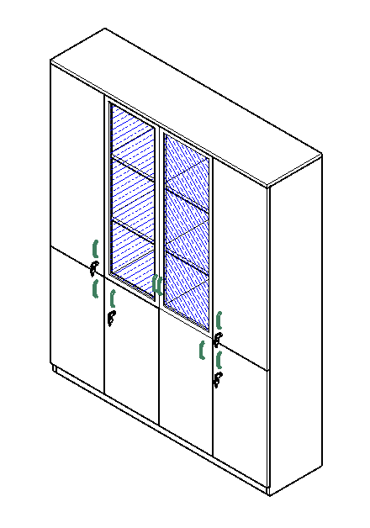 | 1600*400*2000mm | （1）采用三聚氰胺浸渍胶膜纸双饰面，符合LY/T1831-2009 《人造板饰面专用装饰纸》标准要求。下柜门高800mm木掩门，上柜门高1200mm，中间为铝合金框玻璃门，钢化透明玻5mm厚；顶板、侧板、层板厚25mm，门板、背板15mm。 （2）基材：使用优于（含）ENF级实木多层夹板，符合GB/T4987-2015《人造板》、GB/T 18580-2017《室内装饰装修材料 人造板及其制品中甲醛释放限量》、GB/T 39600-2021《人造板及其制品甲醛释放量分级》，其中含水率≤10%，甲醛释放量≤0.05mg/m³。 （3）封边：同色PVC直封边厚1.5mm以上，符合QB/T4463-2013《家具用封边条技术要求》 （4）胶水：优质环保胶水，符合国家环保标准； （5）配件：缓冲铰链采用缓冲杯状暗铰链（商用型80000次），经防锈处理，符合QB/T 2189-2013《家具五金杯状暗铰链》标准中的商用级别，均经过酸洗磷洗等防锈处理，表面镀层没有剥落现象。 | 可选择 | 1 | 个
3 | 矮柜 | 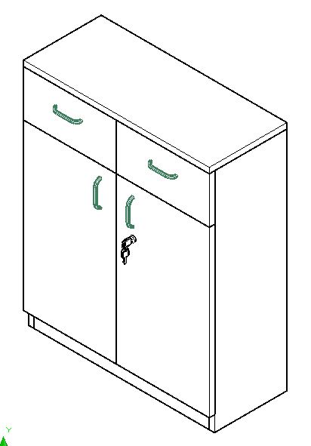 | 720*330*900 | （1）采用三聚氰胺浸渍胶膜纸双饰面，符合LY/T1831-2009 《人造板饰面专用装饰纸》标准要求。顶板、侧板、层板厚25mm，门板、背板15mm。 （2）基材：使用优于（含）ENF级实木多层夹板，符合GB/T4987-2015《人造板》、GB/T 18580-2017《室内装饰装修材料 人造板及其制品中甲醛释放限量》、GB/T 39600-2021《人造板及其制品甲醛释放量分级》，其中含水率≤10%，甲醛释放量≤0.05mg/m³。 （3）封边：同色PVC直封边厚1.5mm以上，符合QB/T4463-2013《家具用封边条技术要求》 （4）胶水：优质环保胶水，符合国家环保标准； （5）配件：缓冲铰链采用缓冲杯状暗铰链（商用型80000次），经防锈处理，符合QB/T 2189-2013《家具五金杯状暗铰链》标准中的商用级别，均经过酸洗磷洗等防锈处理，表面镀层没有剥落现象。 |  | 1 | 个
会议示教室
1 | 会议桌 | 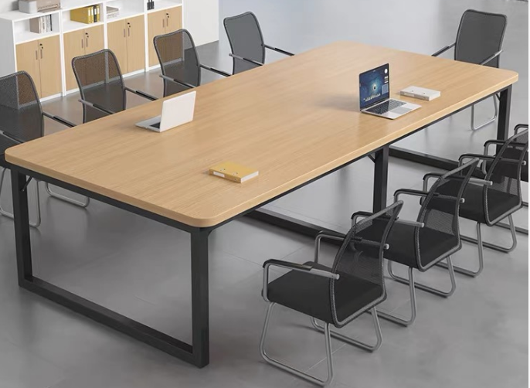 | 2400*1200*750 | （1）桌面饰面：采用三聚氰胺浸渍胶膜纸双饰面，符合LY/T1831-2009 《人造板饰面专用装饰纸》标准要求。 （2）桌面基材：使用优于（含）ENF级实木多层夹板；台面厚25mm。符合GB/T4987-2015《人造板》、GB/T 18580-2017《室内装饰装修材料 人造板及其制品中甲醛释放限量》、GB/T39600-2021《人造板及其制品甲醛释放量分级》，其中含水率≤10%，甲醛释放量≤0.05mg/m³。 （3）PVC封边条：同色PVC直封边厚2.0，符合QB/T4463-2013《家具用封边条技术要求》 （4）台架：台脚采用65*35mm方管，管壁厚度1.5mm,钢管符合QB/T3826-1999《轻工产品金属镀层和化学处理层的耐腐蚀试验方法中性盐雾试验（NSS）法。 （5）粉末喷涂：符合HG/T 2006-2006《热固性粉末涂料》。 | 可选择 | 1 | 张
2 | 会议椅 | 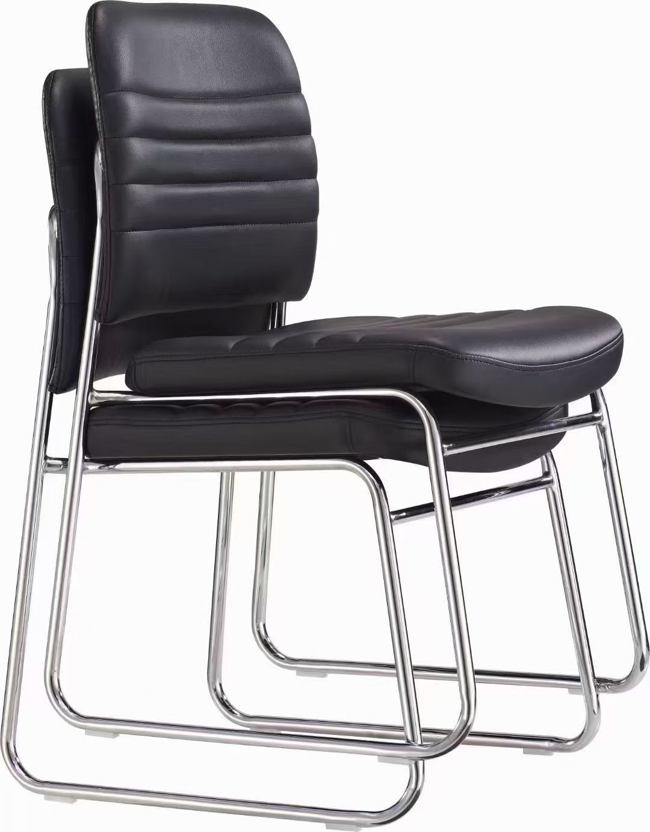 | 人体工学标准 | （1）座垫：采用皮革饰面,符合GB/T16799-2018《家具用皮革》、GB 20400-2006《皮革和毛皮 有害物质限量》要求。 （2）海绵：采用PU定型高密度海绵，密度≥45kg/m3 ，按照GB/T6343-2009《泡沫塑料及橡胶 表观密度的测定》要求； （3）脚架：采用φ（19mm±5mm）厚度1.5mm；钢管粉末喷涂椅架，符合HG/T 2006-2006《热固性粉末涂料》配防滑脚垫。 | 黑色 | 6 | 张
3 | 高柜 |  | 870*530*2480mm | （1）采用三聚氰胺浸渍胶膜纸双饰面，符合LY/T1831-2009 《人造板饰面专用装饰纸》标准要求。顶板、侧板、层板厚25mm，门板、背板15mm。 （2）基材：使用优于（含）ENF级实木多层夹板，符合GB/T4987-2015《人造板》、GB/T 18580-2017《室内装饰装修材料 人造板及其制品中甲醛释放限量》、GB/T 39600-2021《人造板及其制品甲醛释放量分级》，其中含水率≤10%，甲醛释放量≤0.05mg/m³。 （3）封边：同色PVC直封边厚1.5mm以上，符合QB/T4463-2013《家具用封边条技术要求》 （4）胶水：优质环保胶水，符合国家环保标准； （5）配件：缓冲铰链采用缓冲杯状暗铰链（商用型80000次），经防锈处理，符合QB/T 2189-2013《家具五金杯状暗铰链》标准中的商用级别，均经过酸洗磷洗等防锈处理，表面镀层没有剥落现象。 | 可选择 | 1 | 个
4 | 矮柜 | 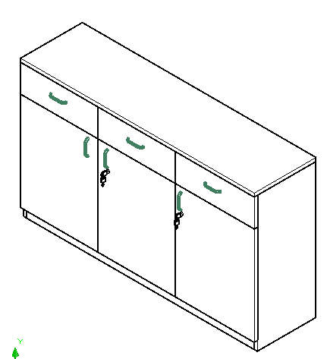 | 1520*400*900mm | （1）采用三聚氰胺浸渍胶膜纸双饰面，符合LY/T1831-2009 《人造板饰面专用装饰纸》标准要求。顶板、侧板、层板厚25mm，门板、背板15mm。 （2）基材：使用优于（含）ENF级实木多层夹板，符合GB/T4987-2015《人造板》、GB/T 18580-2017《室内装饰装修材料 人造板及其制品中甲醛释放限量》、GB/T 39600-2021《人造板及其制品甲醛释放量分级》，其中含水率≤10%，甲醛释放量≤0.05mg/m³。 （3）封边：同色PVC直封边厚1.5mm以上，符合QB/T4463-2013《家具用封边条技术要求》 （4）胶水：优质环保胶水，符合国家环保标准； （5）配件：缓冲铰链采用缓冲杯状暗铰链（商用型80000次），经防锈处理，符合QB/T 2189-2013《家具五金杯状暗铰链》标准中的商用级别，均经过酸洗磷洗等防锈处理，表面镀层没有剥落现象。 |  | 1 | 个
更衣室/值班室
1 | 双层床 | 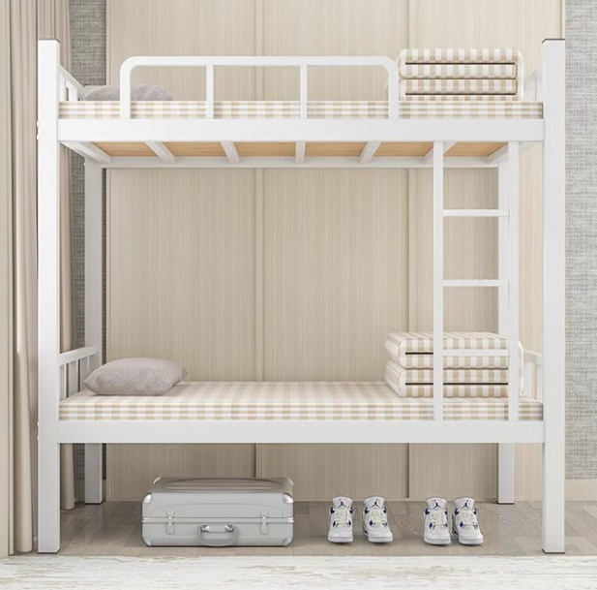 | 1950*900*1750 | 材质：70*70mmC型钢，卡扣式链接，管壁1.5mm厚。管材符合QB/T3826-1999《轻工产品金属镀层和化学处理层的耐腐蚀试验方法中性盐雾试验（NSS）法。 外观：乳白色静电粉末喷涂，符合HG/T 2006-2006《热固性粉末涂料》带有护栏，防滑梯 床板：厚度不少于15mm夹板 | 可选择 | 1 | 张
2 | 更衣柜 | 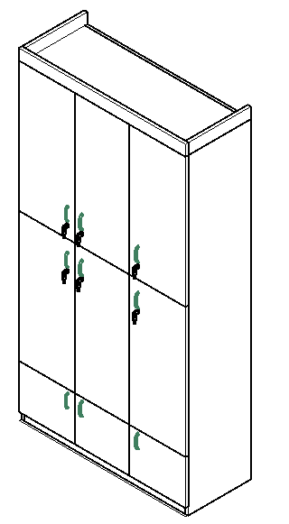 | 1280*500*2480 | （1）采用三聚氰胺浸渍胶膜纸双饰面，符合LY/T1831-2009 《人造板饰面专用装饰纸》标准要求。顶板、侧板、层板厚25mm，门板、背板15mm。 （2）基材：使用优于（含）ENF级实木多层夹板，符合GB/T4987-2015《人造板》、GB/T 18580-2017《室内装饰装修材料 人造板及其制品中甲醛释放限量》、GB/T 39600-2021《人造板及其制品甲醛释放量分级》，其中含水率≤10%，甲醛释放量≤0.05mg/m³。 （3）封边：同色PVC直封边厚1.5mm以上，符合QB/T4463-2013《家具用封边条技术要求》 （4）胶水：优质环保胶水，符合国家环保标准； （5）配件：缓冲铰链采用缓冲杯状暗铰链（商用型80000次），经防锈处理，符合QB/T 2189-2013《家具五金杯状暗铰链》标准中的商用级别，均经过酸洗磷洗等防锈处理，表面镀层没有剥落现象。 | 可选择 | 1 | 个
3 | 书桌柜 | 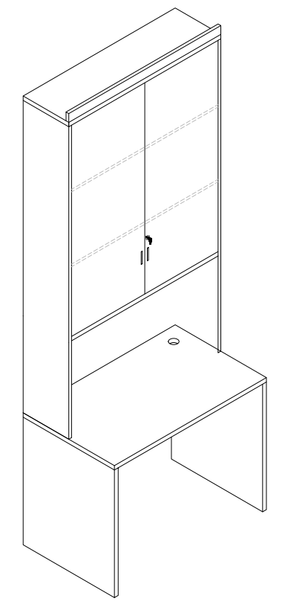 | 800*600*2480 | （1）采用三聚氰胺浸渍胶膜纸双饰面，符合LY/T1831-2009 《人造板饰面专用装饰纸》标准要求。顶板、侧板、层板厚25mm，门板、背板15mm。 （2）基材：使用优于（含）ENF级实木多层夹板，符合GB/T4987-2015《人造板》、GB/T 18580-2017《室内装饰装修材料 人造板及其制品中甲醛释放限量》、GB/T 39600-2021《人造板及其制品甲醛释放量分级》，其中含水率≤10%，甲醛释放量≤0.05mg/m³。 （3）封边：同色PVC直封边厚1.5mm以上，符合QB/T4463-2013《家具用封边条技术要求》 （4）胶水：优质环保胶水，符合国家环保标准； （5）配件：缓冲铰链采用缓冲杯状暗铰链（商用型80000次），经防锈处理，符合QB/T 2189-2013《家具五金杯状暗铰链》标准中的商用级别，均经过酸洗磷洗等防锈处理，表面镀层没有剥落现象。 | 可选择 | 1 | 个
超声5室、超声4室、超声3室、超声2室、超声1室
1 | 办公桌 |  | 1200*600*750 | （1）采用三聚氰胺浸渍胶膜纸双饰面，符合LY/T1831-2009 《人造板饰面专用装饰纸》标准要求。面板、侧板厚25mm，其余厚15mm，(配主机架、活动柜、键盘架）。 （2）基材：使用优于（含）ENF级实木多层夹板，符合GB/T4987-2015《人造板》、GB/T 18580-2017《室内装饰装修材料 人造板及其制品中甲醛释放限量》、GB/T 39600-2021《人造板及其制品甲醛释放量分级》，其中含水率≤10%，甲醛释放量≤0.05mg/m³。 （3）封边：同色PVC直封边厚1.5mm以上，符合QB/T4463-2013《家具用封边条技术要求》 （4）胶水：优质环保胶水，符合国家环保标准； （5）配件：采用 广东品牌，均经过酸洗磷洗等防锈处理，表面镀层没有剥落现象。 （6）颜色： | 可选择 | 5 | 张
2 | 检查床 |  | 1800*600*650mm | （1）床垫：采用皮革饰面,符合GB/T16799-2018《家具用皮革》、GB 20400-2006《皮革和毛皮 有害物质限量》要求。 （2）海绵：采用PU定型高密度海绵，密度≥45kg/m3 ，按照GB/T6343-2009《泡沫塑料及橡胶 表观密度的测定》要求； （3）床架：采用50*50*1.5mm方管；静电粉末喷涂，符合HG/T 2006-2006《热固性粉末涂料》配防滑脚垫。 | 可选择 | 4 | 张
3 | 储物高柜1 | 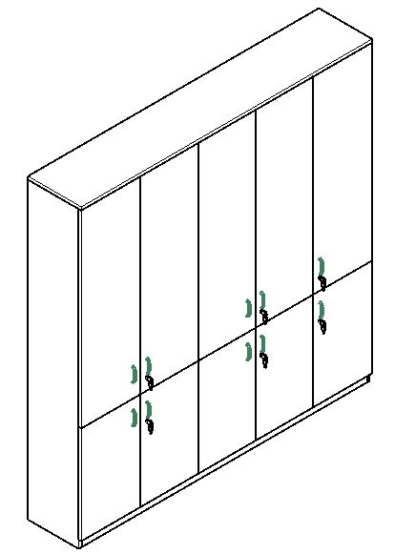 | 2200*400*2250mm | （1）采用三聚氰胺浸渍胶膜纸双饰面，符合LY/T1831-2009 《人造板饰面专用装饰纸》标准要求。顶板、侧板、层板厚25mm，门板、背板15mm。 （2）基材：使用优于（含）ENF级实木多层夹板，符合GB/T4987-2015《人造板》、GB/T 18580-2017《室内装饰装修材料 人造板及其制品中甲醛释放限量》、GB/T 39600-2021《人造板及其制品甲醛释放量分级》，其中含水率≤10%，甲醛释放量≤0.05mg/m³。 （3）封边：同色PVC直封边厚1.5mm以上，符合QB/T4463-2013《家具用封边条技术要求》 （4）胶水：优质环保胶水，符合国家环保标准； （5）配件：缓冲铰链采用缓冲杯状暗铰链（商用型80000次），经防锈处理，符合QB/T 2189-2013《家具五金杯状暗铰链》标准中的商用级别，均经过酸洗磷洗等防锈处理，表面镀层没有剥落现象。 |  | 1 | 个
4 | 储物高柜2 |  | 450*500*2750mm | （1）采用三聚氰胺浸渍胶膜纸双饰面，符合LY/T1831-2009 《人造板饰面专用装饰纸》标准要求。顶板、侧板、层板厚25mm，门板、背板15mm。 （2）基材：使用优于（含）ENF级实木多层夹板，符合GB/T4987-2015《人造板》、GB/T 18580-2017《室内装饰装修材料 人造板及其制品中甲醛释放限量》、GB/T 39600-2021《人造板及其制品甲醛释放量分级》，其中含水率≤10%，甲醛释放量≤0.05mg/m³。 （3）封边：同色PVC直封边厚1.5mm以上，符合QB/T4463-2013《家具用封边条技术要求》 （4）胶水：优质环保胶水，符合国家环保标准； （5）配件：缓冲铰链采用缓冲杯状暗铰链（商用型80000次），经防锈处理，符合QB/T 2189-2013《家具五金杯状暗铰链》标准中的商用级别，均经过酸洗磷洗等防锈处理，表面镀层没有剥落现象。 |  | 1 | 个
5 | 储物高柜3 |  | 420*600*2750mm | （1）采用三聚氰胺浸渍胶膜纸双饰面，符合LY/T1831-2009 《人造板饰面专用装饰纸》标准要求。顶板、侧板、层板厚25mm，门板、背板15mm。 （2）基材：使用优于（含）ENF级实木多层夹板，符合GB/T4987-2015《人造板》、GB/T 18580-2017《室内装饰装修材料 人造板及其制品中甲醛释放限量》、GB/T 39600-2021《人造板及其制品甲醛释放量分级》，其中含水率≤10%，甲醛释放量≤0.05mg/m³。 （3）封边：同色PVC直封边厚1.5mm以上，符合QB/T4463-2013《家具用封边条技术要求》 （4）胶水：优质环保胶水，符合国家环保标准； （5）配件：缓冲铰链采用缓冲杯状暗铰链（商用型80000次），经防锈处理，符合QB/T 2189-2013《家具五金杯状暗铰链》标准中的商用级别，均经过酸洗磷洗等防锈处理，表面镀层没有剥落现象。 |  | 1 | 个
6 | 储物矮柜1 | 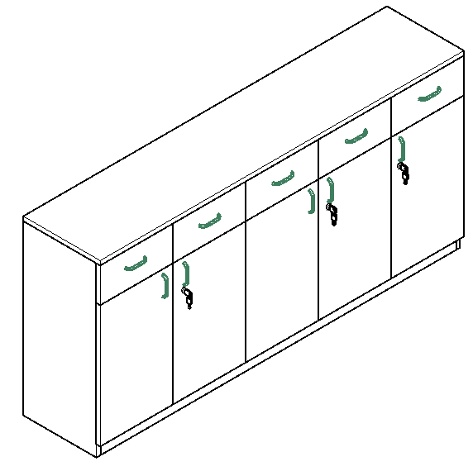 | 1900*400*900mm | （1）采用三聚氰胺浸渍胶膜纸双饰面，符合LY/T1831-2009 《人造板饰面专用装饰纸》标准要求。顶板、侧板、层板厚25mm，门板、背板15mm。 （2）基材：使用优于（含）ENF级实木多层夹板，符合GB/T4987-2015《人造板》、GB/T 18580-2017《室内装饰装修材料 人造板及其制品中甲醛释放限量》、GB/T 39600-2021《人造板及其制品甲醛释放量分级》，其中含水率≤10%，甲醛释放量≤0.05mg/m³。 （3）封边：同色PVC直封边厚1.5mm以上，符合QB/T4463-2013《家具用封边条技术要求》 （4）胶水：优质环保胶水，符合国家环保标准； （5）配件：缓冲铰链采用缓冲杯状暗铰链（商用型80000次），经防锈处理，符合QB/T 2189-2013《家具五金杯状暗铰链》标准中的商用级别，均经过酸洗磷洗等防锈处理，表面镀层没有剥落现象。 |  | 1 | 个
7 | 储物矮柜2 | 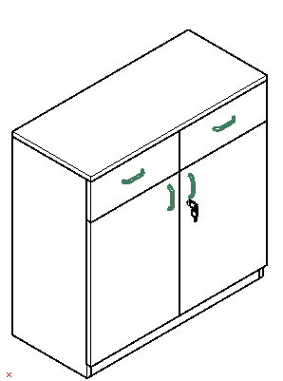 | 900*400*900mm | （1）采用三聚氰胺浸渍胶膜纸双饰面，符合LY/T1831-2009 《人造板饰面专用装饰纸》标准要求。顶板、侧板、层板厚25mm，门板、背板15mm。 （2）基材：使用优于（含）ENF级实木多层夹板，符合GB/T4987-2015《人造板》、GB/T 18580-2017《室内装饰装修材料 人造板及其制品中甲醛释放限量》、GB/T 39600-2021《人造板及其制品甲醛释放量分级》，其中含水率≤10%，甲醛释放量≤0.05mg/m³。 （3）封边：同色PVC直封边厚1.5mm以上，符合QB/T4463-2013《家具用封边条技术要求》 （4）胶水：优质环保胶水，符合国家环保标准； （5）配件：缓冲铰链采用缓冲杯状暗铰链（商用型80000次），经防锈处理，符合QB/T 2189-2013《家具五金杯状暗铰链》标准中的商用级别，均经过酸洗磷洗等防锈处理，表面镀层没有剥落现象。 | 可选择 | 4 | 个
8 | 床头柜 | 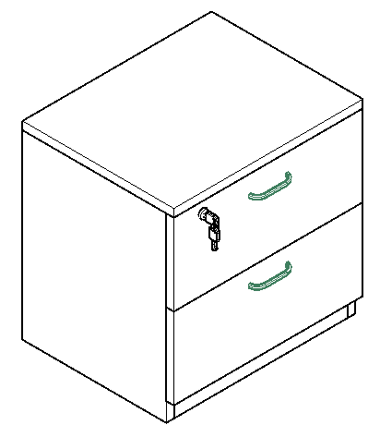 | 500*400*500mm | （1）采用三聚氰胺浸渍胶膜纸双饰面，符合LY/T1831-2009 《人造板饰面专用装饰纸》标准要求。顶板、侧板、层板厚25mm，门板、背板15mm。 （2）基材：使用优于（含）ENF级实木多层夹板，符合GB/T4987-2015《人造板》、GB/T 18580-2017《室内装饰装修材料 人造板及其制品中甲醛释放限量》、GB/T 39600-2021《人造板及其制品甲醛释放量分级》，其中含水率≤10%，甲醛释放量≤0.05mg/m³。 （3）封边：同色PVC直封边厚1.5mm以上，符合QB/T4463-2013《家具用封边条技术要求》 （4）胶水：优质环保胶水，符合国家环保标准； （5）配件：缓冲导轨，经防锈处理，符合QB/T 2189-2013《家具五金杯状暗铰链》标准中的商用级别，均经过酸洗磷洗等防锈处理，表面镀层没有剥落现象。 | 可选择 | 5 | 个
心电图室
1 | 定制办公桌 | 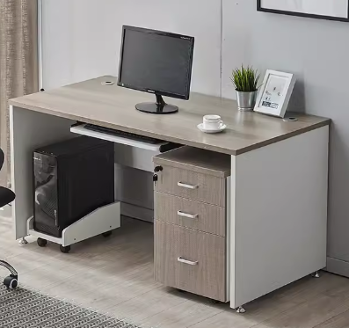 | 1375*600*750mm | （1）采用三聚氰胺浸渍胶膜纸双饰面，符合LY/T1831-2009 《人造板饰面专用装饰纸》标准要求。面板、侧板厚25mm，其余厚15mm，(配主机架、活动柜、键盘架）。 （2）基材：使用优于（含）ENF级实木多层夹板，符合GB/T4987-2015《人造板》、GB/T 18580-2017《室内装饰装修材料 人造板及其制品中甲醛释放限量》、GB/T 39600-2021《人造板及其制品甲醛释放量分级》，其中含水率≤10%，甲醛释放量≤0.05mg/m³。 （3）封边：同色PVC直封边厚1.5mm以上，符合QB/T4463-2013《家具用封边条技术要求》 （4）胶水：优质环保胶水，符合国家环保标准； （5）配件：采用 广东品牌，均经过酸洗磷洗等防锈处理，表面镀层没有剥落现象。 （6）颜色： | 可选择 | 1 | 张
2 | 定制置物架 |  | 400*400mm | （1）采用三聚氰胺浸渍胶膜纸双饰面，符合LY/T1831-2009 《人造板饰面专用装饰纸》标准要求。厚25mm。 （2）基材：使用优于（含）ENF级实木多层夹板，符合GB/T4987-2015《人造板》、GB/T 18580-2017《室内装饰装修材料 人造板及其制品中甲醛释放限量》、GB/T 39600-2021《人造板及其制品甲醛释放量分级》，其中含水率≤10%，甲醛释放量≤0.05mg/m³。 （3）封边：同色PVC直封边厚1.5mm以上，符合QB/T4463-2013《家具用封边条技术要求》 （4）胶水：优质环保胶水，符合国家环保标准； （5）使用要求：固定在墙上放置物品。 （6）颜色： |  | 1 | 个
3 | 定制置物架 |  | 500*400mm | （1）采用三聚氰胺浸渍胶膜纸双饰面，符合LY/T1831-2009 《人造板饰面专用装饰纸》标准要求。厚25mm。 （2）基材：使用优于（含）ENF级实木多层夹板，符合GB/T4987-2015《人造板》、GB/T 18580-2017《室内装饰装修材料 人造板及其制品中甲醛释放限量》、GB/T 39600-2021《人造板及其制品甲醛释放量分级》，其中含水率≤10%，甲醛释放量≤0.05mg/m³。 （3）封边：同色PVC直封边厚1.5mm以上，符合QB/T4463-2013《家具用封边条技术要求》 （4）胶水：优质环保胶水，符合国家环保标准； （5）使用要求：固定在墙上放置打印机。 （6）颜色： |  | 1 | 个
4 | 检查床 | 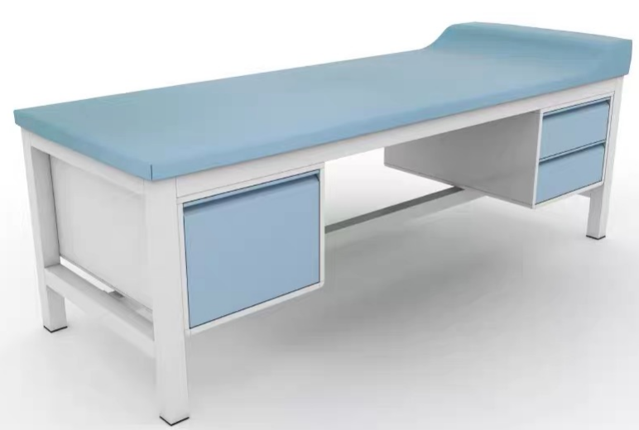 | 1800*600*650mm | （1）床垫：采用皮革饰面,符合GB/T16799-2018《家具用皮革》、GB 20400-2006《皮革和毛皮 有害物质限量》要求。 （2）海绵：采用PU定型高密度海绵，密度≥45kg/m3 ，按照GB/T6343-2009《泡沫塑料及橡胶 表观密度的测定》要求； （3）床架：采用50*50*1.5mm方管；静电粉末喷涂，符合HG/T 2006-2006《热固性粉末涂料》配防滑脚垫。 | 可选择 | 1 | 张
造影评估室、储物间
1 | 办公桌 | 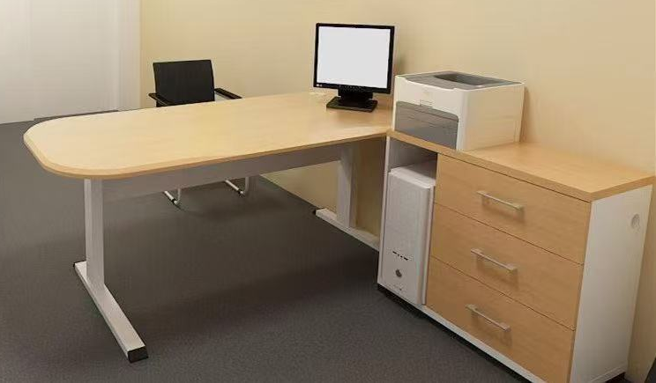 | 主台1200*600*760mm 副柜900*400*760mm | （1）采用三聚氰胺浸渍胶膜纸双饰面，符合LY/T1831-2009 《人造板饰面专用装饰纸》标准要求。面板、侧板厚25mm，其余厚15mm，(配主机架、活动柜、键盘架）。 （2）基材：使用优于（含）ENF级实木多层夹板，符合GB/T4987-2015《人造板》、GB/T 18580-2017《室内装饰装修材料 人造板及其制品中甲醛释放限量》、GB/T 39600-2021《人造板及其制品甲醛释放量分级》，其中含水率≤10%，甲醛释放量≤0.05mg/m³。 （3）封边：同色PVC直封边厚1.5mm以上，符合QB/T4463-2013《家具用封边条技术要求》 （4）胶水：优质环保胶水，符合国家环保标准； （5）配件：采用 广东品牌，均经过酸洗磷洗等防锈处理，表面镀层没有剥落现象。 （6）颜色： | 可选择 | 1 | 张
 |  |  |  |  |  |  |  | 合计： | ¥0
备注：报价须包含运输、安装、税票、设计费；产品免费保修10年,终生维护。

